Notes
Définition des traits de personnalités
 | Des éléments textuels humains qu'on peut attribuer à des objets.
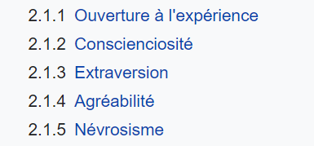
Méthode
 | Principe général :
 |  | lister les adjectifs utilisés dans les publication OCEAN ( en anglais)
 |  | Trouver leur traduction ( même multiple - synonyme) | Expansion
 |  | Réajuster la liste ( Un seul lemme adjectif dans la colonne lemmes français) | Réduction
 |  | Réajuster la liste (les adjectifs en anglais) | Correction

Quelque précisions sur le processus de codage ( colonne par colonne)

La colonne principale est la colonne C : le lemme adjectival qui constitue une unité du dictionnaire
 | Le but est d'en fait une liste pas trop longe qui capte 90 % des dénotation de personnalité des marques
 | On retient les lemmes
 | Elle est accompagnée d'une colonne regex qui permettra de retrouver les flexions de genre et de numéral

English source | Le qualificatifs qu'on a recueilli à partir des listes anglophone et établies de traits de personnalités. On laisse un vide quand le mot vient directement du français sans détour par l'anglais.

Pertinence | note subjective de pertinence qu'on accorde à l'adjectif ( de 1 à 5)
1 | Non pertinent, n'est que rarement un trait de personnalité
2 | trop ambigu ou générique pour être exclusivement un trait de personnalité
3 | Pertinent mais des ambiguités demeurent
4 | un trait de personnalité humaine sans ambiguité
+/- 0.5 | des demi points peuvent être donnés si hésitation sans dépasser 4 ni être inférieur à 1

Sources | nom (19XX) | ( on les ajoute dans la même colonne avec un séparateur " , ")
 | l'ordre des source correspond à l'ordre des facteurs originel, on reprend la terminologie d'origine, on liste les différentes dénominations
 | ne pas oublier de reporter la référence entière dans cette page , ci dessous

Synonymes | doivent être réintégrés au fur et à mesure dans la liste, les synonymes sont des générateurs
 | faire de même en parallèle avec l'anglais
 | le principe : le lemme est unique, ses noyaux angalis peuvent être multiples, de même la colonne synonyme ( PS : il faudra sans doute faire une table 1 à 1, et pas seulement 1 à n)

Liste des sources ( références complètes) :

Facteur océan
 | une définition propre des facteurs Ocean auquel est supposé appartenir l'adjectif

 | Ouverture à l'expérience | Marque une prédisposition aux activités créatives, intellectuelles, innovantes et non-conventionnelles : sortir des sentiers battus |  |  | https://fr.wikipedia.org/wiki/Mod%C3%A8le_des_Big_Five_(psychologie)#Ouverture_%C3%A0_l'exp%C3%A9rience
 | Conscienciosité | Concerne la dimension de la personalité liée au labeur et l'amour du travail bien fait. L'ordre, l'organisation et la satisfaction de produire d'une manière rigoureuse |  |  | https://fr.wikipedia.org/wiki/Mod%C3%A8le_des_Big_Five_(psychologie)#Conscienciosit%C3%A9
 | Extraversion | Concerne des activités orientées vers l'extérieur de soi et la facilité avec laquelle un individu intéragit avec son environnement |  |  | https://fr.wikipedia.org/wiki/Mod%C3%A8le_des_Big_Five_(psychologie)#Extraversion
 | Agréabilité | La manière d'être consensuelle et d'être en accord avec l'environnement extérieur |  |  | https://fr.wikipedia.org/wiki/Mod%C3%A8le_des_Big_Five_(psychologie)#Agr%C3%A9abilit%C3%A9
 | Névrotisme | Les personnes anxieuses, ou sujettes à des sentiments/émotions qui les parasitent dans leur façon d'être |  |  | https://fr.wikipedia.org/wiki/Mod%C3%A8le_des_Big_Five_(psychologie)#N%C3%A9vrosisme

Le principal soucis du modèle des Big Five c'est qu'il suppose ces facteurs indépendants, alors qu'une personne conscienscieuse (C+) peut-être très anxieuse (N+) à l'égard de son travail, et être par exemple obstiné (A-)

Notion d''épithète : Ce qu'on adjoint à un nom, à un pronom pour le qualifier (adjectif qualificatif, nom, expression en apposition). |  |  |  | https://www.cnrtl.fr/definition/%C3%A9pith%C3%A8te
POS | adjectif
 | adjectif verbal

Recommandation
 | une extrême exigence pour l'orthographe : on note les adjectif ( lemmes) uniquement en minuscules
 | Recours systématique aux dictionnaires, quand on veut prendre une décision, au minimum le cntrl https://www.cnrtl.fr/

Références | la liste des référence utilisés pour alimenter le dictionnaire

goldberg 90
goldberg 2

voir les sans_X ; peu_Y

hors sujet
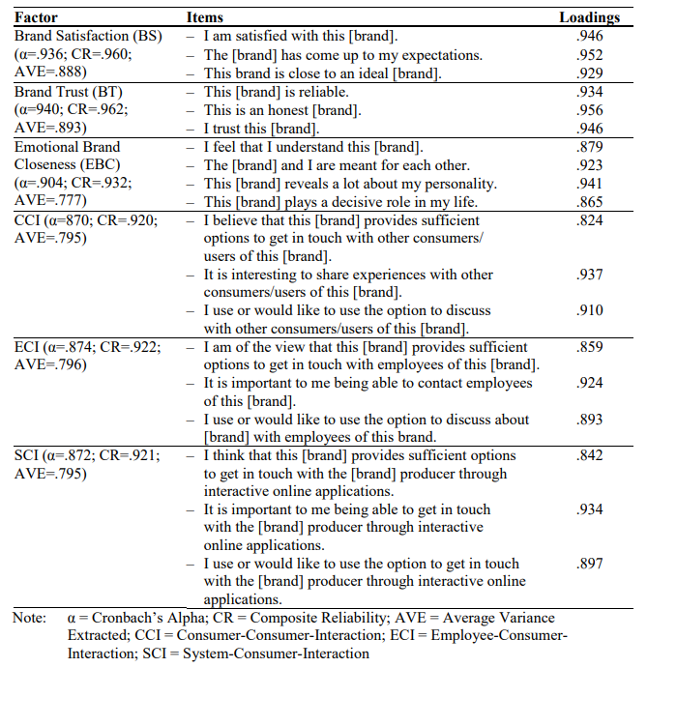
Catégories

Statut de la marque | leader/top/meilleure | challenger/normal/bas de gamme
genre | masculine | transgenre | féminine
Réputation | Respect | défiance
Attachement | Amour | haine
caractère | technique | rhétorique
temps | ancien | moderne
esthétique | simple | sophistiquée
humeur | sérieux | tristesse

